Test Env
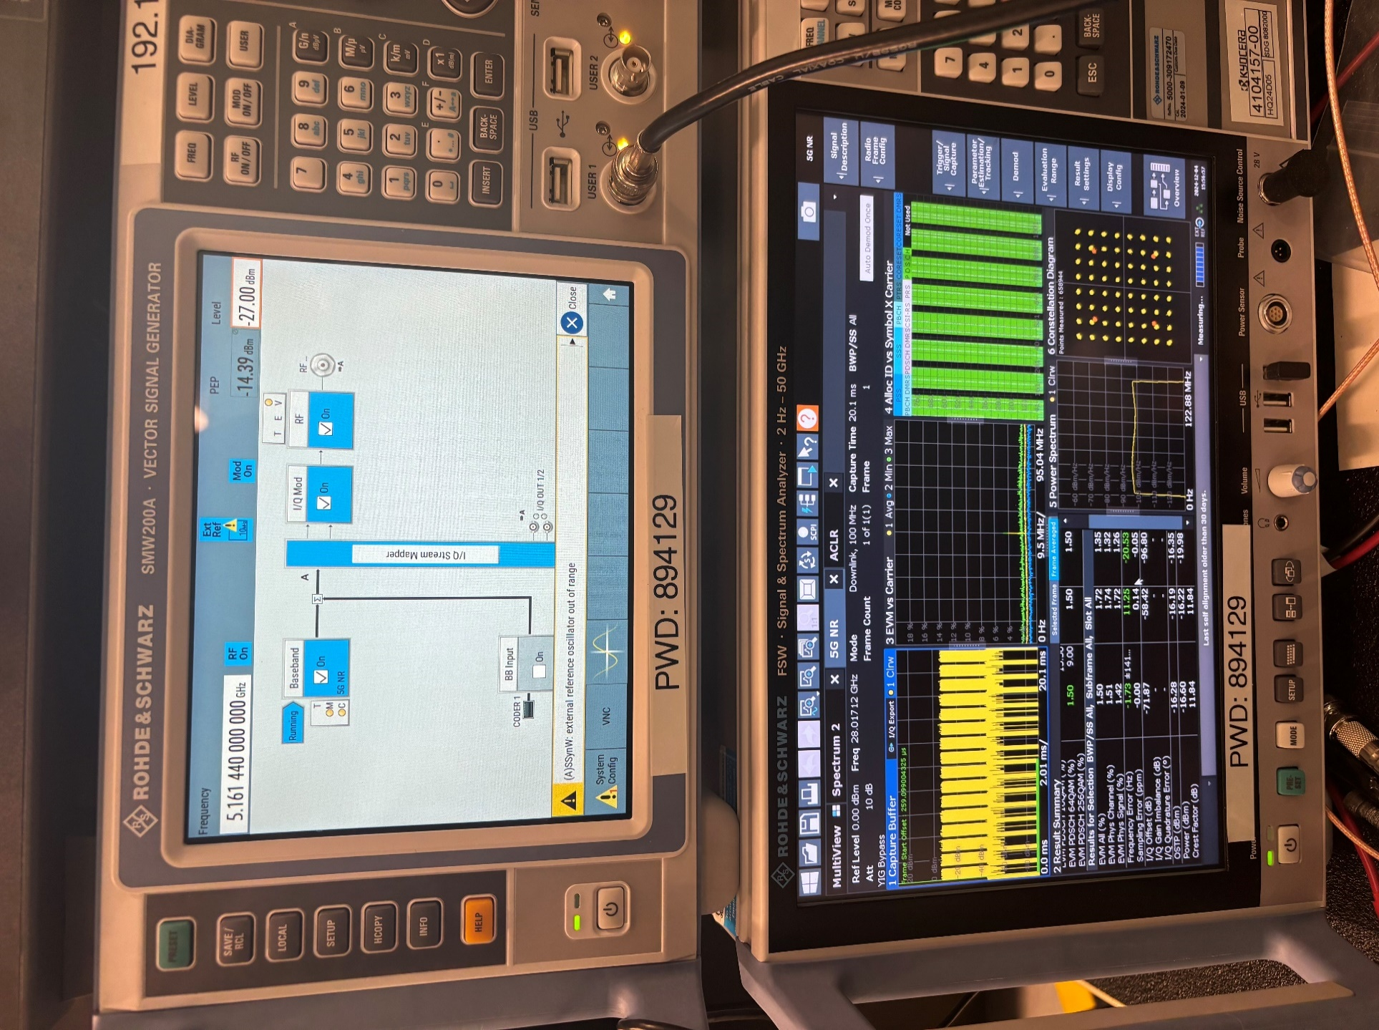
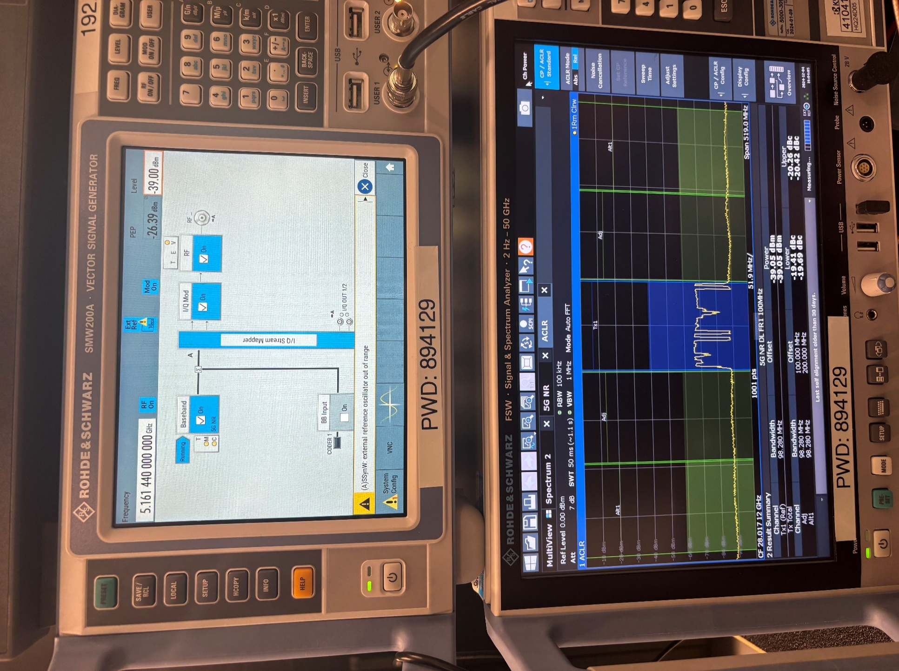
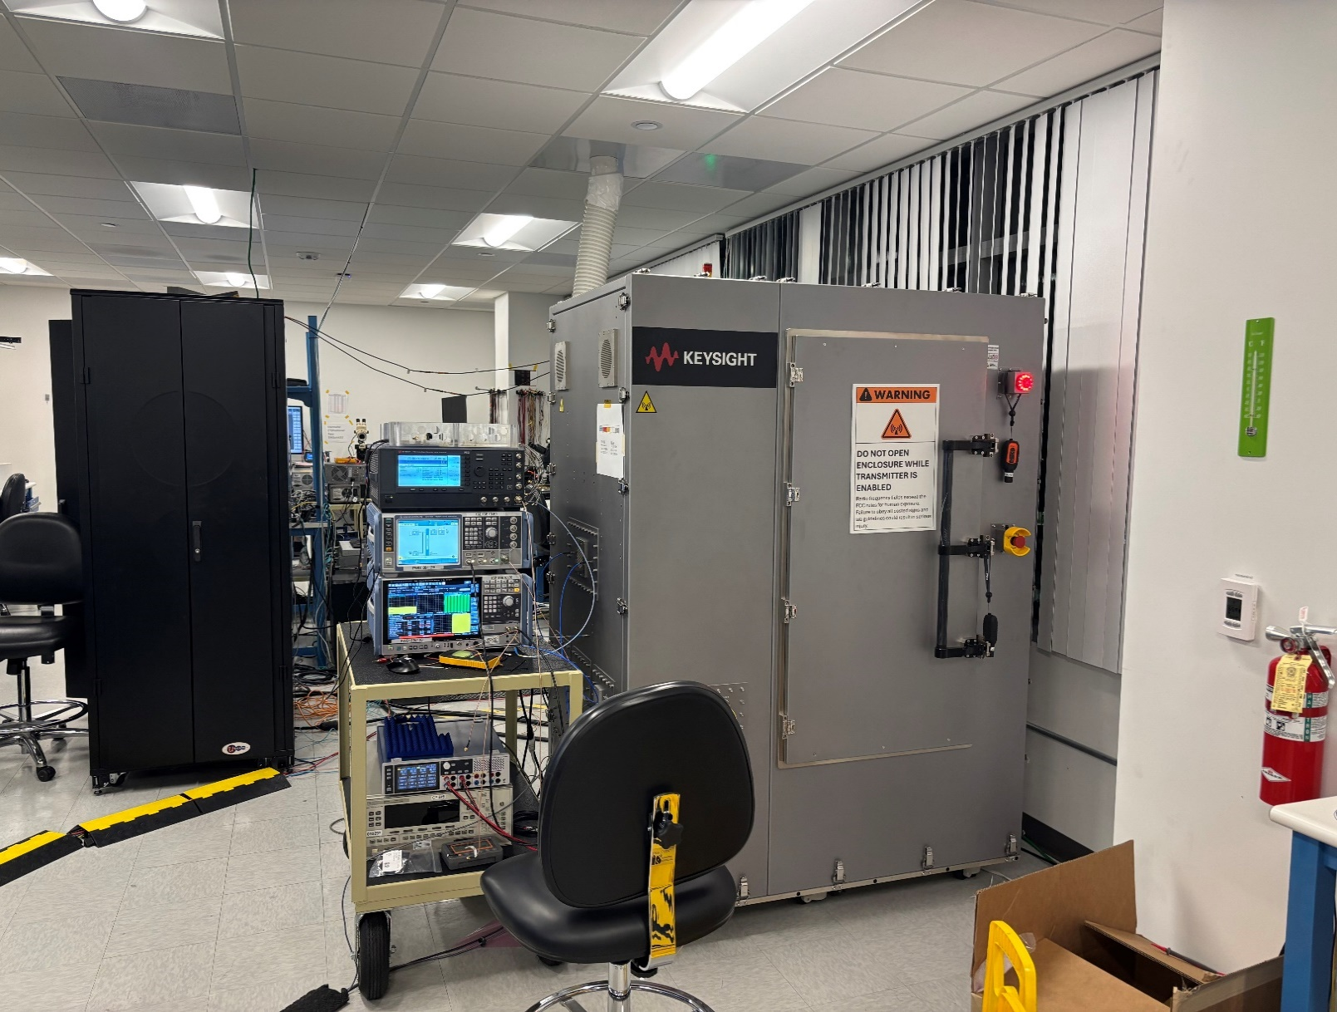
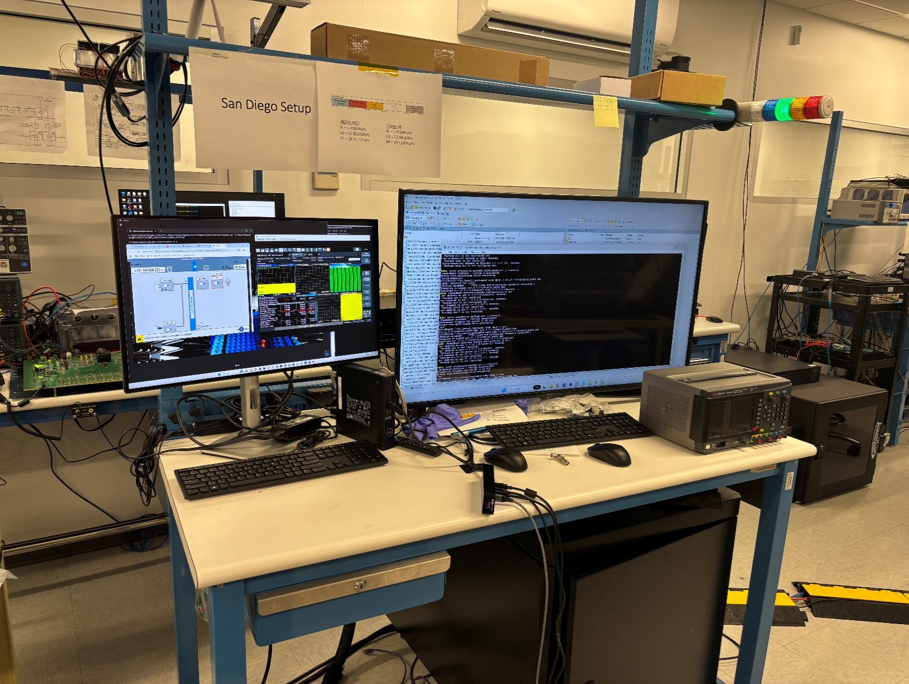
Device | IP | Username | Password
RS_NGPx(RS_ngp800) | 172.22.2.12 | Instrument?
KS_PSG(Keysight_psg_E8257D) | 172.22.2.31 | Admimnistrator?
RS_SMx(RS_signal_generator_smw200a) | 172.22.2.23 | Instrument | 894129
RS_FSx(RS_spectrum_analyzer_FSW50) | 172.22.0.70 | Instrument? | 894129
San Diego PC | 172.22.0.12 | labuser | none

image
my_project/ ├── main.py # メインの処理を実行するファイル
├── step1_connect.py # Step 1: Cato client接続
├── step2_run_batch.py # Step 2: バッチスクリプト実行
├── step3_ngp800.py # Step 3: NGP800制御
├── step4_run_paam.py # Step 4: PAAMダウンロードスクリプト実行
├── step5_psg.py # Step 5: Keysight PSG設定
├── step6_smw200a.py # Step 6: R&S SMW200A設定
├── step7_signal_analyzer.py # Step 7: Signal Analyzer接続
├── instrument_lib # インストゥルメントのライブラリディレクトリ
└──
 | 手順
1 | Cato クライアントと TightVNC をPC に接続します (172.22.0.12、パスワード 1234)
2 | スクリプト「C:\Users\labuser\qlight-control\run_qlight_check.bat」を実行します
3 | 「TightVNC Viewer」（C:\Program Files\TightVNC\tvnviewer.exe）を開きます。IP アドレスは「172.22.2.12」で、NGP800 Power supplyにアクセスし「Ch 1」を選択して「output」をクリックします。 | 任意の電流、電圧値に設定。正しく動作していればクリア。 VNCはGUI操作なのでPython Scriptに適さない。SCPIで直接操作する。
4 | 10 秒後にスクリプト「C:\Users\labuser\pybeacon\run_paam_dl_reg.bat」を実行します
5 | Webブラウザ「172.22.2.31」でKeysight E8257D PSGアナログ信号発生器を開き、周波数を「122.8 MHz」、振幅を「-20 dBm」に設定します | Webブラウザは使用しない
6 | Webブラウザ「172.22.2.23」で R&S SMW200Aを開きます。パスワードは「instrument」です。周波数を「5.16144 GHz」に設定し、RF を「ON」に設定します。 | Webブラウザは使用しない
7 | 「TightVNC Viewer」を開きます。IPアドレスは「172.22.0.70」で、パスワードは894129です。するとR&S Signal and spectrum analyzerに接続します | VNCはGUI操作なのでPython Scriptに適さない。SCPIで直接操作する。
 | ↑ここまでが準備段階（毎回同じ）です

a | R&S Signal and spectrum analyzer(RS_FSx)の中心周波数が28.01712GHzに設定されていることを確認します。中心周波数は将来的に選択できるようにしておいた方がいいかもしれませんが、今は固定値です。
b | R&S Signal and spectrum analyzer(RS_FSx)のテンプレート「quicksave 6」を開きます。これを開くことでSAの解析設定がロードされます。
c | R&S SG SMW200A(RS_SMx)の電力（I/P Power(dBm)）を1dBmごとに変更して、EVMが一回目の10%から2回目の10%に変化するようにします。低電力（たとえば-39dBmでEVMが1回目の10％付近）から高電力（たとえば-11dBmでEVMが2回目の10%付近）まで変化させます。EVMは電力に対して2次関数グラフのようになっていると思いますが、最初の低電力の10%（例だと-39dBm）がどの付近にあるか分からないので探索する必要があります。基準点が分かれば、そこから電力を上げていき次のEVM10%（例では-11dB付近）まで測定を行います。 5G NR信号の場合はSAからのEVM(%)、CF(dB)、O/P Power(dBm)、ACLR Lower(dBc)、ACLR Upper(dBc)をI/P Power(dBm)ごとに記録します。信号がCWの場合は、SGとSAの電力I/P Power(dBm)とO/P Power(dBm)のみを記録します。 | イメージは「TM3.1_100M_64QAM」
d | EIRPは「O/P Power(dBm)-Path Loss(dBm)」で導出できます。Path Loss(dBm)は任意の値です（例えば-56.905dB）。 記録したデータをI/P Power(dBm)ごとに表にします。そして縦軸「EVM(%)」、横軸「EIRP(dBm)」のグラフを作成します。

TM3.1_100M_64QAM
28.01712GHz
I/P Power(dBm) | O/P Power(dBm) | Path Loss(dBm) | EIRP(dBm) | EVM(%) | 3(%) | CF(dB) | ACLR Lower(dBc) | ACLR Upper(dBc)
-39 | -38.02 | -56.905 | 18.885 | 13.01 | 3 | 11.91 | -19.41 | -20.26
-38 | -34.33 | -56.905 | 22.575 | 8.71 | 3 | 11.99 | -23 | -23.77
-37 | -29.36 | -56.905 | 27.545 | 4.8 | 3 | 11.84 | -28.05 | -28.84
-36 | -27.21 | -56.905 | 29.695 | 3.79 | 3 | 11.73 | -30.54 | -31.2
-35 | -24.95 | -56.905 | 31.955 | 3 | 3 | 11.79 | -32.67 | -33.46
-34 | -23.815 | -56.905 | 33.09 | 2.705 | 3 | 11.775 | -33.5 | -34.275
-33 | -22.68 | -56.905 | 34.225 | 2.41 | 3 | 11.76 | -34.33 | -35.09
-32 | -21.66 | -56.905 | 35.245 | 2.18 | 3 | 11.31 | -35.35 | -36.09
-31 | -20.56 | -56.905 | 36.345 | 1.98 | 3 | 11.77 | -36.58 | -37.3
-30 | -19.55 | -56.905 | 37.355 | 1.82 | 3 | 11.37 | -38.06 | -38.81
-29 | -18.6 | -56.905 | 38.305 | 1.69 | 3 | 11.72 | -38.32 | -39.11
-28 | -17.59 | -56.905 | 39.315 | 1.58 | 3 | 11.68 | -39.24 | -40.07
-27 | -16.6 | -56.905 | 40.305 | 1.5 | 3 | 11.84 | -40.26 | -41.12
-26 | -15.56 | -56.905 | 41.345 | 1.44 | 3 | 11.54 | -41.59 | -42.65
-25 | -14.57 | -56.905 | 42.335 | 1.43 | 3 | 11.42 | -40.95 | -42.27
-24 | -13.575 | -56.905 | 43.33 | 1.44 | 3 | 11.38 | -40.75 | -42.7
-23 | -12.58 | -56.905 | 44.325 | 1.45 | 3 | 11.34 | -41.48 | -44.01
-22 | -11.57 | -56.905 | 45.335 | 1.51 | 3 | 11.14 | -41.43 | -44.24
-21 | -10.58 | -56.905 | 46.325 | 1.63 | 3 | 11.17 | -39.75 | -42.89
-20 | -9.6 | -56.905 | 47.305 | 1.77 | 3 | 10.99 | -37.8 | -41.79
-19 | -8.62 | -56.905 | 48.285 | 2 | 3 | 10.49 | -36.83 | -40.7
-18 | -7.65 | -56.905 | 49.255 | 2.3 | 3 | 10.17 | -35.17 | -38.01
-17 | -6.7 | -56.905 | 50.205 | 2.82 | 3 | 9.93 | -34.55 | -36.22
-16 | -5.78 | -56.905 | 51.125 | 3.59 | 3 | 9.53 | -32.57 | -32.6
-15 | -4.915 | -56.905 | 51.99 | 4.75 | 3 | 9.13 | -30.555 | -30.61
-14 | -4.05 | -56.905 | 52.855 | 5.91 | 3 | 8.73 | -28.54 | -28.62
-13 | -3.22 | -56.905 | 53.685 | 7.47 | 3 | 8.46 | -26.37 | -27.17
-12 | -2.45 | -56.905 | 54.455 | 9.1 | 3 | 8.2 | -26.89 | -27.21
-11 | -1.72 | -56.905 | 55.185 | 10.61 | 3 | 7.95 | -23.13 | -23.14

